Punto Operación
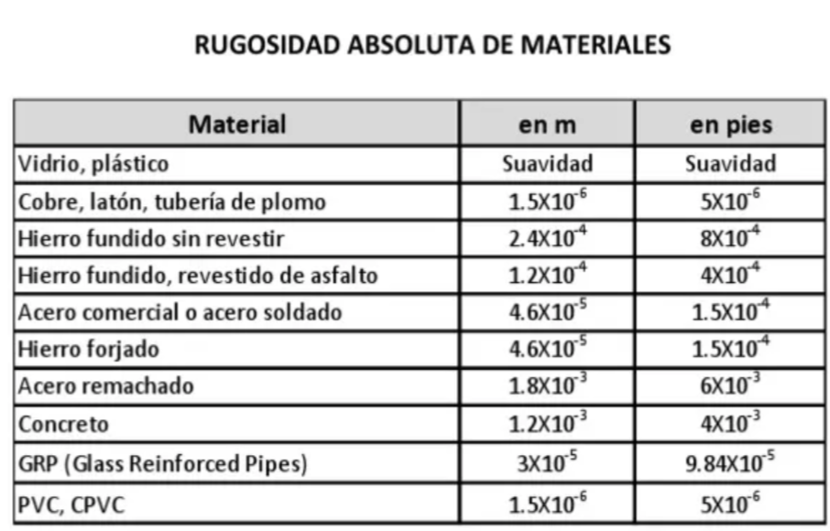
d= | 0.0409 | m
ni= | 3.71E-07 | m2/s
e= | 0.000046 | m | acero comercial

Q (m3/h) | Q (m3/seg) | Hbomba (m) | Hsistema (m) | efic. (%) | NPSH_R (m)
0 | 0 | 9.60 | 7.00 |  |  | 3.50
5 | 0.0013888888889 | 9.80 | 7.55 | 40 | 2.0 | 4.05
10 | 0.0027777777778 | 9.10 | 9.06 | 60 | 2.0 | 5.56
15 | 0.0041666666667 | 7.51 | 11.45 | 62 | 3.0 | 7.95
20 | 0.0055555555556 | 5.02 | 14.72 | 60 | 4.5 | 11.22
25 | 0.0069444444444 | 1.64 | 18.88 |  |  | 15.38

Factor de fricción. Colebrook

Poner 0,1 en todos los f (columna E) salvo el primero que es cero. Luego apretar el botón y se ejecuta en toda la tabla
Q m3/seg | Re | e/D | f | Tizq | Tder | dif
0 | 0.00E+00 | 0.0011246943765 | 0 | 0 | 0 | 0.00E+00
0.001388889 | 1.16E+05 |  | 0.0240 | 6.4549722437 | 6.7071043286 | -2.52E-01
0.002777778 | 2.33E+05 |  | 0.0225 | 6.6696316064 | 6.8500386938 | -1.80E-01
0.004166667 | 3.49E+05 |  | 0.0215 | 6.8167735394 | 6.9046286096 | -8.79E-02
0.005555556 | 4.66E+05 |  | 0.0210 | 6.9039439689 | 6.9340885418 | -3.01E-02
0.006944444 | 5.82E+05 |  | 0.0206 | 6.9605755799 | 6.9525985356 | 7.98E-03
0.1 | 8.39E+06 |  | 0.1000 | 3.1622776602 | 7.0316346475 | -3.87E+00
0.1 | 8.39E+06 |  | 0.1000 | 3.1622776602 | 7.0316346475 | -3.87E+00
0.1 | 8.39E+06 |  | 0.1000 | 3.1622776602 | 7.0316346475 | -3.87E+00
0.1 | 8.39E+06 |  | 0.1000 | 3.1622776602 | 7.0316346475 | -3.87E+00
0.1 | 8.39E+06 |  | 0.1000 | 3.1622776602 | 7.0316346475 | -3.87E+00

Punto de Operación
H_op = | 18.9 | m
Q_op = | 0.00415 | m3/seg | 14.9 | m3/h |  |  | El punto de operación cumple el servicio
 |  |  | Q^2 | Q^1 | Q^0
1.5740698451E-07 | Curva sistema ^2 |  | 921000 | 0 | 3
9.8374912385E-07 | Curva fabricante ^2 |  | -324818 | -368.12 | 26
1.1411561084E-06 | suma
Punto Operación
 | Hbomba (m) | Hsistema (m)
0 | 9.60 | 7.00 | 3.50
0.0013888888889 | 9.80 | 7.55 | 4.05
0.0027777777778 | 9.10 | 9.06 | 5.56
0.0041666666667 | 7.51 | 11.45 | 7.95
0.0055555555556 | 5.02 | 14.72 | 11.22
0.0069444444444 | 1.64 | 18.88 | 15.38

eficiencia
Eficiencia
61.93 | %

y = 0,0133x3 - 0,76x2 + 13,067x - 8

NPSH
Z_A = | 1 | m
Z_s = | 0 | m
$${NPSH}_{d}=Z_{A}+\frac{P_{A}}{ρg}−\frac{P_{VAP}}{ρg}−Z_{S}−\left(\frac{f_{S}L_{S}}{D_{S}}+\sum{K_{S}}\right)\frac{8Q^{2}}{π^{2}gD_{S}^{4}}$$
P_A = | 101300 | Pa
rho.g = | 9515.7 | Pa/m
P_vap / (rho.g) = | 0.2417058125 | m
Leq_s = | 29 | m
D_s = | 0.0409 | m
K_s = | 0

Q m3/seg | Re | e/D | f | Tizq | Tder | dif

0.0036111111111 | 3.03E+05 | 0.0011246943765 | 0.0215 | 6.8199433947 | 6.89E+00 | -6.63E-02

NPSH_D = | 5.5340649521

NPSH_R = | 3.2618370667
y = 0,0332x2 - 0,5401x + 3,9182

La Bomba NO CAVITA

semejanza
N_1 = | 1500 | RPM
N_2 = | 1200 | RPM

 | bomba a N1, datos fabricante |  |  | bomba a N2, similitud
Q_1 (m3/h) | Q_1 (m3/seg) | H_1 bomba (m) | Q_2 (m3/h) | Q_2 (m3/seg) | H_2 bomba (m) | H_sistema (m)
0.00 | 0.0000000000 | 120.000 | 0.00 | 0.0000000000 | 76.80 | 20
0.50 | 0.0001388889 | 117.400 | 0.40 | 0.0001111111 | 75.14 | 22.5
1.00 | 0.0002777778 | 114.300 | 0.80 | 0.0002222222 | 73.15 | 30
1.50 | 0.0004166667 | 110.000 | 1.20 | 0.0003333333 | 70.40 | 42.5
2.00 | 0.0005555556 | 104.000 | 1.60 | 0.0004444444 | 66.56 | 60
2.50 | 0.0006944444 | 95.800 | 2.00 | 0.0005555556 | 61.31 | 82.5
3.00 | 0.0008333333 | 84.800 | 2.40 | 0.0006666667 | 54.27 | 110
3.50 | 0.0009722222 | 70.300 | 2.80 | 0.0007777778 | 44.99 | 142.5
0.00 | 0.0000000000 | 0.000 | 0.00 | 0.0000000000 | 0.00 | 20
0.00 | 0.0000000000 | 0.000 | 0.00 | 0.0000000000 | 0.00 | 20
0.00 | 0.0000000000 | 0.000 | 0.00 | 0.0000000000 | 0.00 | 20

viscosidad
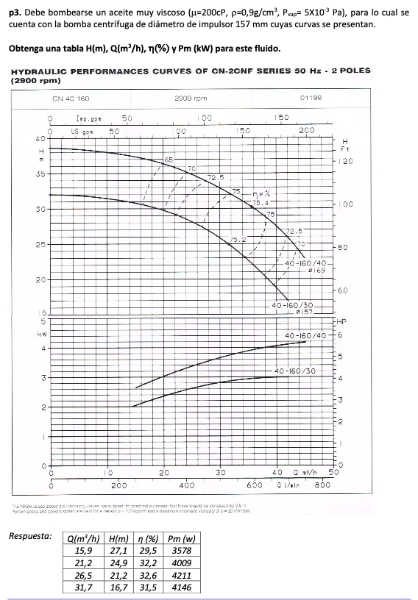

Q (gpm) | Q (100 gpm) | H (ft) | eta
70 | 0.7 | 100 | 0.65
90 | 0.9 | 97.5 | 0.7
100 | 1 | 95 | 0.725
120 | 1.2 | 90 | 0.75
140 | 1.4 | 82.5 | 0.752 | bep
150 | 1.5 | 75 | 0.75
165 | 1.65 | 67.5 | 0.725
175 | 1.75 | 62.5 | 0.7

Q_w_bep = | 1.4 | 100 gpm
eta_w_bep = | 0.752
H_w_bep = | 82.5 | ft

 | Q_w_i | H_w_i | eta_w_i
i = 1.2 | 1.68 | 67.5 | 0.725
i = 0,8 | 1.12 | 92.5 | 0.74
i = 0,6 | 0.84 | 97 | 0.64

 |  |  | CGS
rho = | 0.9 | g/cm3
mu = | 200 | cP | centipoise

ni = | 222.2 | cst | centistokes

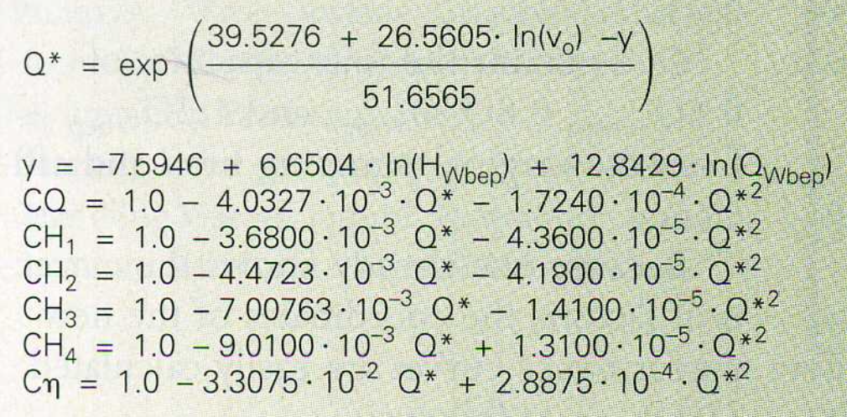
y = | 26.073553058
Q* = | 20.882056159

CQ = | 0.84061214168
CH_o_0,6 = | 0.90414180559
CH_o_0,8 = | 0.88838186098
CH_o_1,0 = | 0.847517827
CH_o_1,2 = | 0.81756506353
C_eta_o = | 0.43525927739

 | Q_o_i (100 gpm) | H_o_i (ft) | eta_o_i
i = 1.2 | 1.412228398 | 55.185641789 | 0.31556297611
i = 1.0 | 1.1768569983 | 69.920220727 | 0.3273149766
i = 0,8 | 0.94148559868 | 82.17532214 | 0.32209186527
i = 0,6 | 0.70611419901 | 87.701755142 | 0.27856593753
 | Q_o_i (m3/h) | H_o_i (m) | eta_o_i
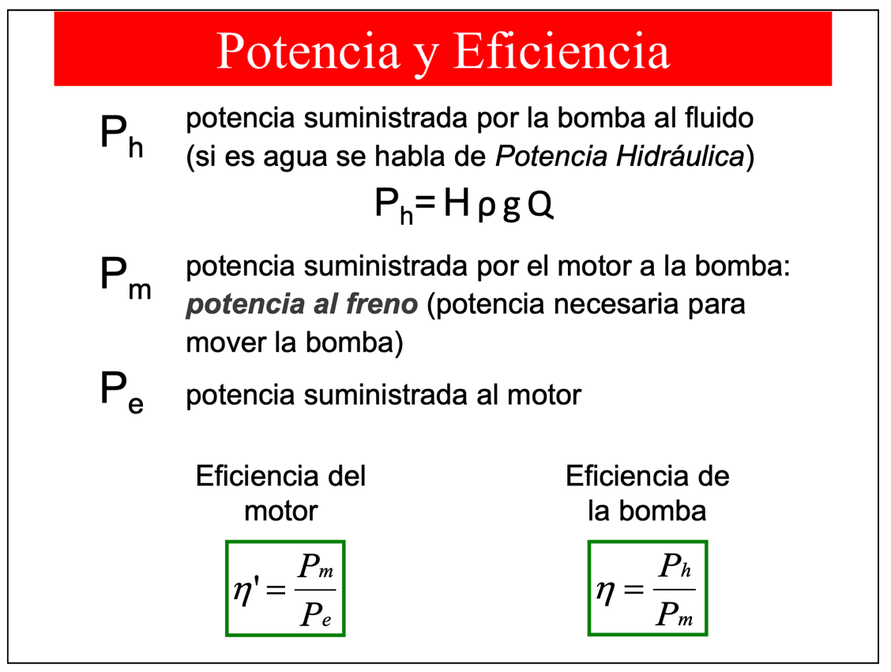
i = 1.2 | 32.071706919 | 16.820583617 | 0.31556297611
i = 1.0 | 26.726422432 | 21.311683278 | 0.3273149766
i = 0,8 | 21.381137946 | 25.047038188 | 0.32209186527
i = 0,6 | 16.035853459 | 26.731494967 | 0.27856593753

Paralelo
Bomba 1 |  |  |  |  |  |  | Bomba 2 |  |  |  |  | Sistema en paralelo
Q | H | NPSHr |  |  |  |  | Q | H | NPSHr |  |  | HB1 | QB1 | QB2 | Qpar
4.0 | 20.2 | 1.9 |  |  |  |  | 4.0 | 37 | 2 |  |  | 20.2 | 4.0 | 12.001705306 | 16.0
6.0 | 18.5 | 2 |  |  |  |  | 6.0 | 33.7 | 2.2 |  |  | 18.5 | 6.0 | 12.507080781 | 18.5
8.0 | 17.0 | 2 |  |  |  |  | 8.0 | 30 | 2.7 |  |  | 17.0 | 8.0 | 12.934320566 | 20.9
10.0 | 15.0 | 2.3 |  |  |  |  | 10.0 | 26.1 | 3.5 |  |  | 15.0 | 10.0 | 13.480118899 | 23.5
12.0 | 12.8 | 2.7 |  |  |  |  | 12.0 | 21.2 | 4.5 |  |  | 12.8 | 12.0 | 14.052922114 | 26.1
14.0 | 10.0 | 3.1 |  |  |  |  | 14.0 | 13.3 | 5.6 |  |  | 10.0 | 14.0 | 14.745926507 | 28.7
16.0 | 6.5 | 4 |  |  |  |  | 16.0 | 4 | 7 |  |  | 6.5 | 16.0 | 15.56393853 | 31.6
18.0 | 3.0 | 5

H1 = -0,0485Q^2 - 0,1446Q + 21,355 |  |  |  |  |  |  | H2 = -0,1577Q^2 + 0,5012Q + 36,9 |  |  | a= | -0.1577 | Sistema en serie
 |  |  |  |  |  |  |  |  |  | b= | 0.5012 | Q | Hb1 | Hb2 | H_serie
 |  |  |  |  |  |  |  |  |  | c= | 36.9 | 4.0 | 20.2 | 37 | 57.2
 |  |  |  |  |  |  |  |  |  |  |  | 6.0 | 18.5 | 33.7 | 52.2
 |  |  |  |  |  |  |  |  |  |  |  | 8.0 | 17.0 | 30 | 47.0
Sistema hmin Delta(z max) |  |  | Dz | Dp | Rho | g | f | Leq | Dint |  |  | 10.0 | 15.0 | 26.1 | 41.1
 |  |  | 6 | 4.00E+04 | 970 | 9.81 | 0.0215 | 88.7 | 0.0409 |  |  | 12.0 | 12.8 | 21.2 | 34.0
Q | H |  |  |  |  |  |  |  |  |  |  | 14.0 | 10.0 | 13.3 | 23.3
4 | 1.19E+01 |  |  |  |  |  |  |  |  |  |  | 16.0 | 6.5 | 4 | 10.5
6 | 1.41E+01
8 | 1.71E+01
10 | 2.11E+01
12 | 2.58E+01
14 | 3.15E+01
16 | 3.80E+01
18 | 4.54E+01

